Exploitatie
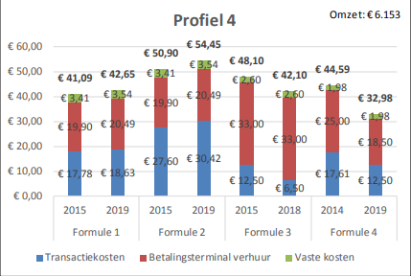
 |  | Een kostendekkend honorarium kinesitherapeut |  |  | Exploitatie
 |  | Pour des honoraires de kinésithérapie équitables

Samenstelling voor 2021

Categorie | Kost drivers | Kost | Bron & aannames
Nutsvoorzieningen | Verwarming, elektriciteit & water | 2,184 | Zie zoom
 | Telefonie & internet thuis | 1,150 | Telenet Klik vanaf 93,67/maand. Proximus home office (89€) of All unlimited (107€)
 | Internet thuiswerk | - | Niet in rekening gebracht, business Fibernet: 52,54€/maand
Kantoorkosten | Kantoorkosten | 154 | Printerinkt, papier
Kinesitherapie info | Publicaties | 250 | Physios
 | Lidgelden | 410 | Zie zoom
 | Seminaries | 240 | Zie zoom
Bedrijfskosten | Boekhouder | 1,210 | Inputs 5 boekhouders met kinéklanten, inclusief BTW. Range van 1000-3000€ (excl BTW), onderste van range genomen
 | Verzekeringen | 438 | Zie zoom
 | Representatievergoeding | 600 | 50€ per maand
 | Auto | 3,209 | Zie zoom. Berekend aan vaste km-vergoeding
 | Onderhoud materiaal & gebouw | 1,950 | Zie zoom. Enkel schoonmaak: 3h/week aan 12,5€/uur (https://www.verbouwkosten.com/kost-kantoor-schoonmaken)
 | Magazines inkom | 545 | Zie zoom
 | Betalingsterminal | 517 | Bron is FOD Economie, zie zoom

Totaal exploitatiekosten |  | 12,857

Zoom nutsvoorzieningen (excl Telecom)

 |  | Kost per m2 | Kost | Bron
Verwarming |  | 7.5 | 487.50 | OG wijzer
Elektriciteit |  | 10 | 650.00 | OG wijzer
Water |  |  | 1,046.95 | Vlaamse milieumaatschappij

Totaal |  |  | 2,184.45

Zoom kantoorkosten

 |  | Kost | Bron
Papier |  | 24.19 | Papier Clairalfa Box 2500 vellen A4 80 g
Printerinkt |  | 130.00 | 123inkt.be

Totaal |  | 154.19

Zoom op Kinesitherapie info - lidgeld

 |  | Kost | Bron
AXXON |  | 265
WVVK |  | 50 | Website
ABKR |  | 95

Totaal lidgelden |  | 410.00

Zoom op Kinesitherapie info - seminaries

 |  | Kost | Bron
Interuniversitair congres |  | 170
Sportkinesitherapie (1dag)
5th Congres European Region |  | 70
World Physotherapy (on-line)

Totaal lidgelden |  | 240.00

Zoom op verzekeringen

 |  | Kost | Bron
Burgerlijke aansprakelijkheid - gemiddelde privé |  | 212.51
Gesalarieerd kine |  | 78.83 | Amma verzekeringen
Privé zonder wervelzuilmanip / Kiné sans manipulation vertébrale |  | 157.47 | Amma verzekeringen
Privé met wervelzuilmanip / avec manipulation |  | 267.54 | Amma verzekeringen

Brandverzekering / huurverzekering |  | 225 | Colson, gebaseerd op 100m2 met 165k€ kostprijs bouw. Gemiddelde brandverzekering (250€) en huurverzekering (200€)
Schuldsaldoverzekering |  | 0 | 340, maar niet van toepassing bij huurwoning

Totaal verzekeringen |  | 437.51

Zoom wagen

Meest conservatie getal genomen

 |  | Kost | Bron

Methode 1: prijs per km
Aantal km |  | 9,061.00 | Gebaseerd op survey Axxon maart 2021
Bedrag per km |  | 0.35 | Liantis
 |  |  |  |  |  | Kost brandstofverbruik op basis van website VAB
Totaal |  | 3,209.41 |  |  |  | (cijfers voor 2019, maar brandstofprijzen nog steeds zelfde grootte-orde):
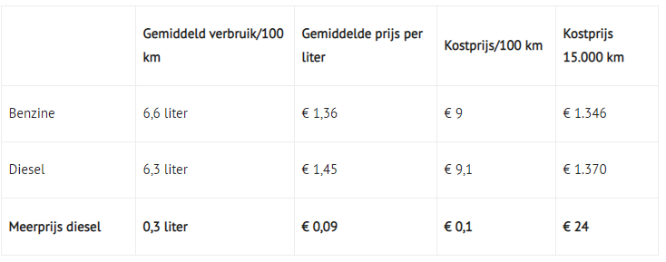
Methode 2: aankoop wagen
Aankoop / afschrijving |  | 5,000.00 | VW golf van ongeveer 25000€, afgeschreven over 5j
Brandstof |  | 815.49 | 9€ per 100km
onderhoud & herstelling |  | 600.00 | Cardoen service +
Verzekering |  | 1,200.00 | Inputs verzekeringsagent
verkeersbelasting |  | 500.00 | Inputs boekhouders

Totaal |  | 8,115.49

Zoom schoonmaak

Bron: https://www.verbouwkosten.com/kost-kantoor-schoonmaken

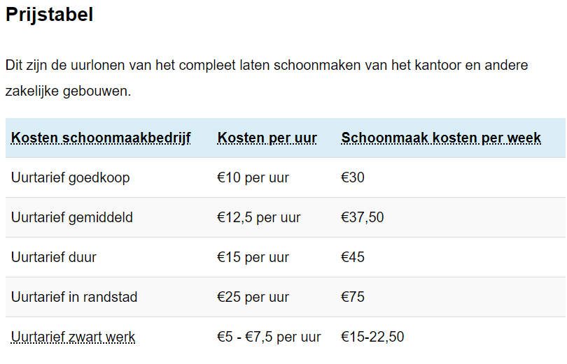

Zoom op magazines

 |  | Kost per maand | Kost per jaar
Body talk |  |  | 21.00
Dag Allemaal |  | 12.95 | 155.40
Humo |  | 11.95 | 143.40
Knack |  | 18.75 | 225.00

Totaal |  |  | 544.80

Zoom betalingsterminal

Bron: werking van de markt van de elektronische betalingen in België, FOD Economie

https://economie.fgov.be/nl/publicaties/de-werking-van-de-markt-van-de

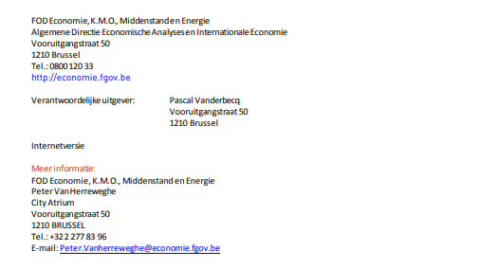
 |  |  |  |  | Profiel 4 als referentie genomen, wat in de beschrijving het dichtste aansluit bij een kinesitherapeut
 |  |  |  |  | "Een handelaar die 50 transacties per maand verricht, allemaal voor een bedrag tussen 11 en 250 euro"
 |  |  |  |  | " Dit profiel zou kunnen overeenkomen met dat van een ambachtsman"

Benodigde ruimte
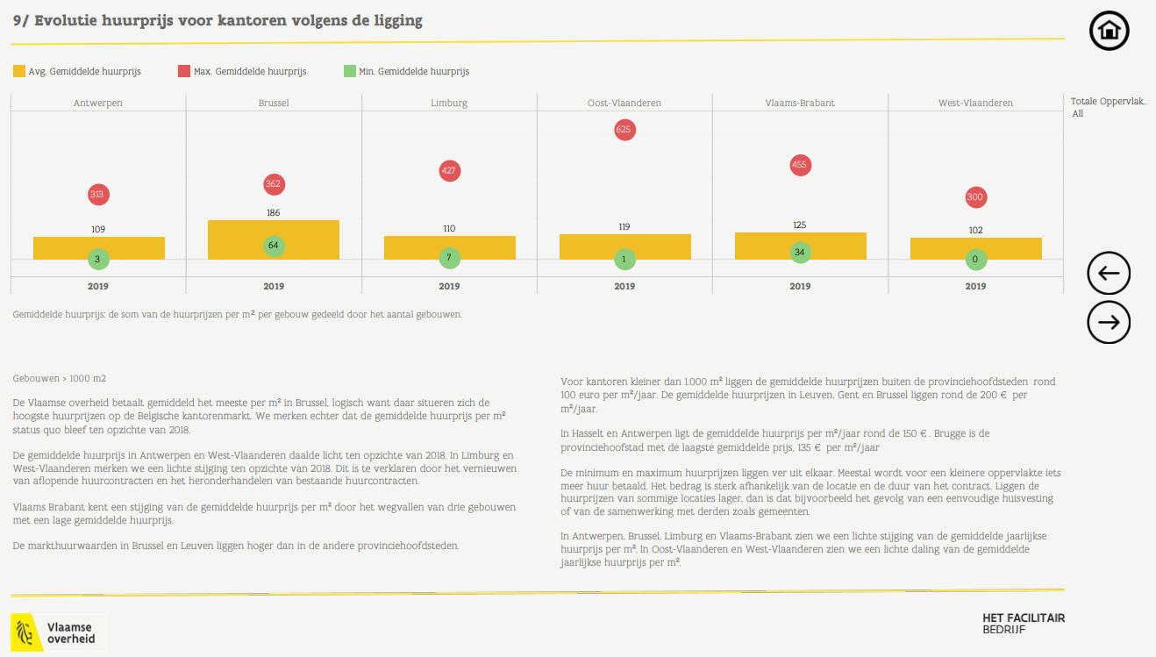
 |  | Een kostendekkend honorarium kinesitherapeut |  |  | Benodigde ruimte
 |  | Pour des honoraires de kinésithérapie équitables

Component | Waarde | Bron
Gemiddelde jaarlijke huurprijs, in € per m2 | 120.00 | Website DGE construction, cross-checks door steekproef op Immoweb en Vastgoedwijzer Vlaamse overheid 2019 (zie zoom)
Typische grootte praktijk in m2 | 65.00 | Gebaseerd op survey Axxon maart 2021

Gemiddelde jaarlijkse huur, in € | 7,800.00

Zoom op typische grootte praktijk

Ruimte | Aantal m2
Praktijkruimte
Ruimte voor toestellen
Wachtzaal
Inkom

Totale ruimte | 65.00 |  | Gebaseerd op survey Axxon maart 2021

Zoom op gemiddelde jaarlijkse huurprijs

Cross-check door sample op immoweb
Gemiddelde jaarlijke huurprijs van 120 € per m2 is conservatief tov 138€ per m2 uit random sample van 20 ruimtes geschikt voor kinesitherapiepraktijk op "Immoweb" (maart 2021)

Prijs per maand | m2 | Jaarlijkse prijs per m2 | Locatie
1200 | 110 | 131 | 1050 | Elsene
850 | 65 | 157 | 1030 | Schaarbeek
975 | 175 | 67 | 9300 | Aalst
1000 | 65 | 185 | 1180 | Ukkel
2400 | 170 | 169 | 1090 | Jette
2000 | 230 | 104 | 1300 | Waver
1000 | 60 | 200 | 1310 | Terhulpen
1400 | 160 | 105 | 1300 | Waver
1280 | 75 | 205 | 9050 | Gent
1700 | 160 | 128 | 1400 | Nivelles
1600 | 170 | 113 | 1640 | Rhode-Saint-Genèse
1442 | 173 | 100 | 2018 | Antwerpen
1550 | 120 | 155 | 4000 | Liège
875 | 160 | 66 | 3680 | Maaseik
650 | 56 | 139 | 4280 | Hannuit
650 | 64 | 122 | 9500 | Geraardsbergen
1200 | 80 | 180 | 1420 | Eigenbrakel
1800 | 94 | 230 | 1435 | Mont-Saint-Guibert
1800 | 240 | 90 | 1730 | Asse
650 | 73 | 107 | 9190 | Stekene

Gemiddelde |  | 138

Cross-check door vergelijking met Vastgoedwijzer 2019 (Vlaamse Overheid)
Gemiddelde jaarlijke huurprijs van 120€ per m2 is conservatief tov range van 100€ per m2 (buiten provinciehoofdsteden) en 200€ per m2 (binnen provinciehoofdsteden)

Kostendekking
 |  |  |  | Een kostendekkend honorarium kinesitherapeut |  | Kostendekking
 |  |  |  | Pour des honoraires de kinésithérapie équitables

Nodige gewerkte uren in functie van uurtarief
 | Uurtarief | Uren werk | Uur per dag behandeling | Uur per dag totaal werk | Uur per week totaal werk
 | 45 | 2,109.64 | 9.72 | 12.15 | 60.76
 | 46 | 2,063.77 | 9.51 | 11.89 | 59.44
 | 47 | 2,019.86 | 9.31 | 11.64 | 58.18
 | 48 | 1,977.78 | 9.11 | 11.39 | 56.96
 | 49 | 1,937.42 | 8.93 | 11.16 | 55.80
 | 50 | 1,898.67 | 8.75 | 10.94 | 54.69
 | 51 | 1,861.44 | 8.58 | 10.72 | 53.61
 | 52 | 1,825.65 | 8.41 | 10.52 | 52.58
 | 53 | 1,791.20 | 8.25 | 10.32 | 51.59
 | 54 | 1,758.03 | 8.10 | 10.13 | 50.63
 | 55 | 1,726.07 | 7.95 | 9.94 | 49.71
 | 56 | 1,695.24 | 7.81 | 9.77 | 48.83
 | 57 | 1,665.50 | 7.68 | 9.59 | 47.97
 | 58 | 1,636.79 | 7.54 | 9.43 | 47.14
 | 59 | 1,609.04 | 7.41 | 9.27 | 46.34
 | 60 | 1,582.23 | 7.29 | 9.11 | 45.57
 | 61 | 1,556.29 | 7.17 | 8.96 | 44.82
 | 62 | 1,531.19 | 7.06 | 8.82 | 44.10
 | 63 | 1,506.88 | 6.94 | 8.68 | 43.40
 | 64 | 1,483.34 | 6.84 | 8.54 | 42.72
 | 65 | 1,460.52 | 6.73 | 8.41 | 42.07
 | 66 | 1,438.39 | 6.63 | 8.29 | 41.43
 | 67 | 1,416.92 | 6.53 | 8.16 | 40.81
 | 68 | 1,396.08 | 6.43 | 8.04 | 40.21
 | 69 | 1,375.85 | 6.34 | 7.93 | 39.63
 | 70 | 1,356.19 | 6.25 | 7.81 | 39.06
 | 71 | 1,337.09 | 6.16 | 7.70 | 38.51
 | 72 | 1,318.52 | 6.08 | 7.60 | 37.98
 | 73 | 1,300.46 | 5.99 | 7.49 | 37.46
 | 74 | 1,282.89 | 5.91 | 7.39 | 36.95
 | 75 | 1,265.78 | 5.83 | 7.29 | 36.46
 | 76 | 1,249.13 | 5.76 | 7.20 | 35.98
 | 77 | 1,232.90 | 5.68 | 7.10 | 35.51
 | 78 | 1,217.10 | 5.61 | 7.01 | 35.05
 | 79 | 1,201.69 | 5.54 | 6.92 | 34.61
 | 80 | 1,186.67 | 5.47 | 6.84 | 34.18
 | 81 | 1,172.02 | 5.40 | 6.75 | 33.76
 | 82 | 1,157.73 | 5.34 | 6.67 | 33.34
 | 83 | 1,143.78 | 5.27 | 6.59 | 32.94
 | 84 | 1,130.16 | 5.21 | 6.51 | 32.55
 | 85 | 1,116.87 | 5.15 | 6.43 | 32.17

Aantal dagen |  |  | 217 | 173.6

